病院機能分類
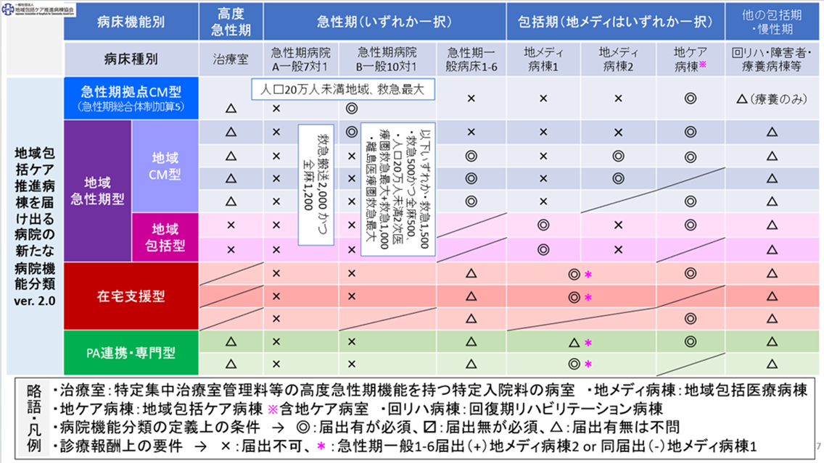

上記に当てはまらない経過措置の場合：
経過措置型：急性期一般1＋地ケア → 急性期病院A＋地ケア

診療報酬加算
